Inicio
SEGUIMIENTO DEL SECTOR AGROPECUARIO CON RELACION A LOS TRATADOS DE LIBRE COMERCIO ESTABLECIDOS EN COLOMBIA


Acceso Privado

Acceso Publico

1
Acceso Privado

Ingresar
Cancelar

5
Gestión usuarios

 | Nombre | Cedula | Usuario | Password | Rol

Adicionar

5A
Nombre
Cedula
Usuario
Password
Rol

Ingresar
Cancelar
Elimiinar

5C
Gestión usuarios

 | Nombre del Roll | Tipo Permiso

Adicionar

5B
Nombre Roll
Tipo Permiso

Ingresar
Cancelar
Elimiinar

7 A
Adición Información

 | Administración de los contingentes de Importación

 | Seguimiento subcomites

 | Crear texto y comentarios

 | Cargue de Información TLC
 |  | Condiciones
 |  | Precio activación Anual

Ingresar
Cancelar

10
Adición Información

 | Seguimiento subcomites

 | Acuerdo | Pais | Subcomite | Fecha Subcomite
Adicionar

10A
 | Codigo
Acuerdo
Pais
Subcomite

Fecha Subcomite

Ingresar
Cancelar
Elimiinar

7C
Adición Información

 | Información sobordos

 | Mes | Año
 | Enero | 2014
 | Febrero | 2014

Adicionar

7D
Adición Información

 | Declaraciones

 | Mes | Año
 | Enero | 2014
 | Febrero | 2014
 | Marzo | 2014
Adicionar

8
Aviso
Esta seguro de cargar la información ?

Si
Cancelar

8 (A)
Aviso
Esta seguro de cargar la información ?

Si
Cancelar

12A
 | Consulta | Declaraciones
 |  | Consulta Declaraciones

Fecha reporte |  | De | 30-May-11 | a | 30-Jun-12

Acuerdo Comercial |  | TLC- EEUU | 97 | Aplica a los productos que tienen asignados contingentes o cupos.
Descripción de la mercancia sujeta a Cupo |  | Maiz
Subpartidas arancelarias
Cantidad Inicial del cupo |  | 454,545
Codigo Unidad de Control |  | kilogramo |  |  | Kg
Vigencia del Cupo |  | 1-Ene-2013-30 Dic-2017

Cantidad Consumida | % Consumido | Cant. Reservada | % Reservado |  | Cantidad Disponible | % Disponible
454545 | 100.00 | 0 | 0.00 |  | 0 | 0

17B
 |  |  | Indicadores

 | Nombre Indicador
 | Posición de Colombia entre los proveedores de un producto específico a un mercado de destino.

 | Perido |  |  | Formula
 | De |  | A | Definición del puesto que ocupa Colombia entre los proveedores de un producto específico en un mercado de destino (conteo del numero de proveedores de un producto a un mercado de destino)
 | 30-May-10 |  | 30-Jun-11
 | Grafico

 | 2011 | 2012
Arroz | 20 | 30
Frijol | 15 | 18
Tomate | 25 | 18

19
Mapa Tratados de Libre Comercio de Colombia

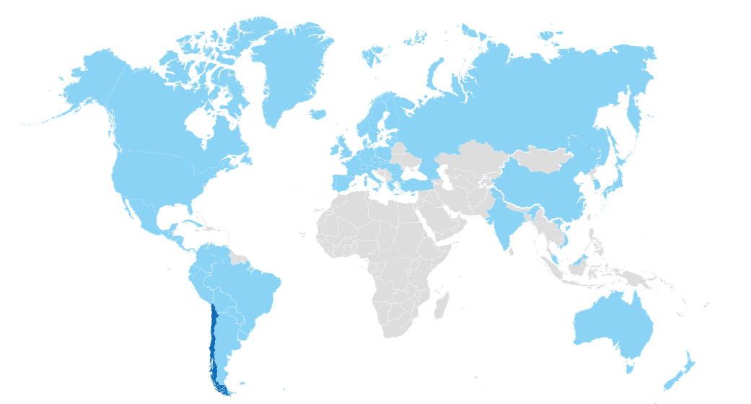

Tratado NoXXX Fecha de Creación

21
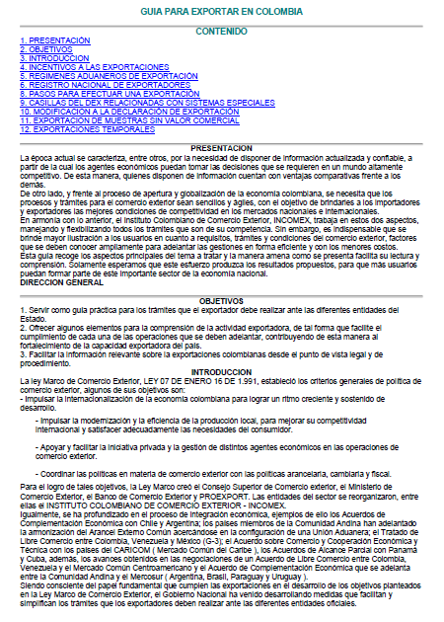
Guia Exportadora Colombiana

